상품제안서
양키캔들 보티브4종 실버나무멀티컬러4 선물세트+쇼핑백 | 상품코드: S37041

 |  |  |  |  |  |  | 02-713-8555 | www.synergygift.co.kr
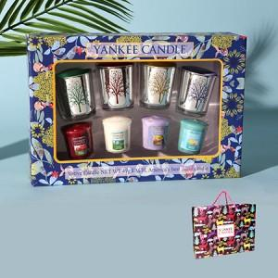

【상세/제작정보】 | 레드홀더, 골드홀더, 민트홀더, 퍼플홀더 구성입니다.<br>보티브는 랜덤 발송입니다.

【인쇄/포장옵션】 | 스티커 / 기본케이스

【공급단가】 | 수량 | 30~ | 100~ | 300~ | 500~ | 1,000~
*VAT별도 | 단가 | 21,000원 | 19,700원 | 18,900원 | 18,500원 | 18,200원

【상품 URL】 | https://www.synergygift.co.kr:443/src/goods_detail.php?gdno=37041

